Hoja1
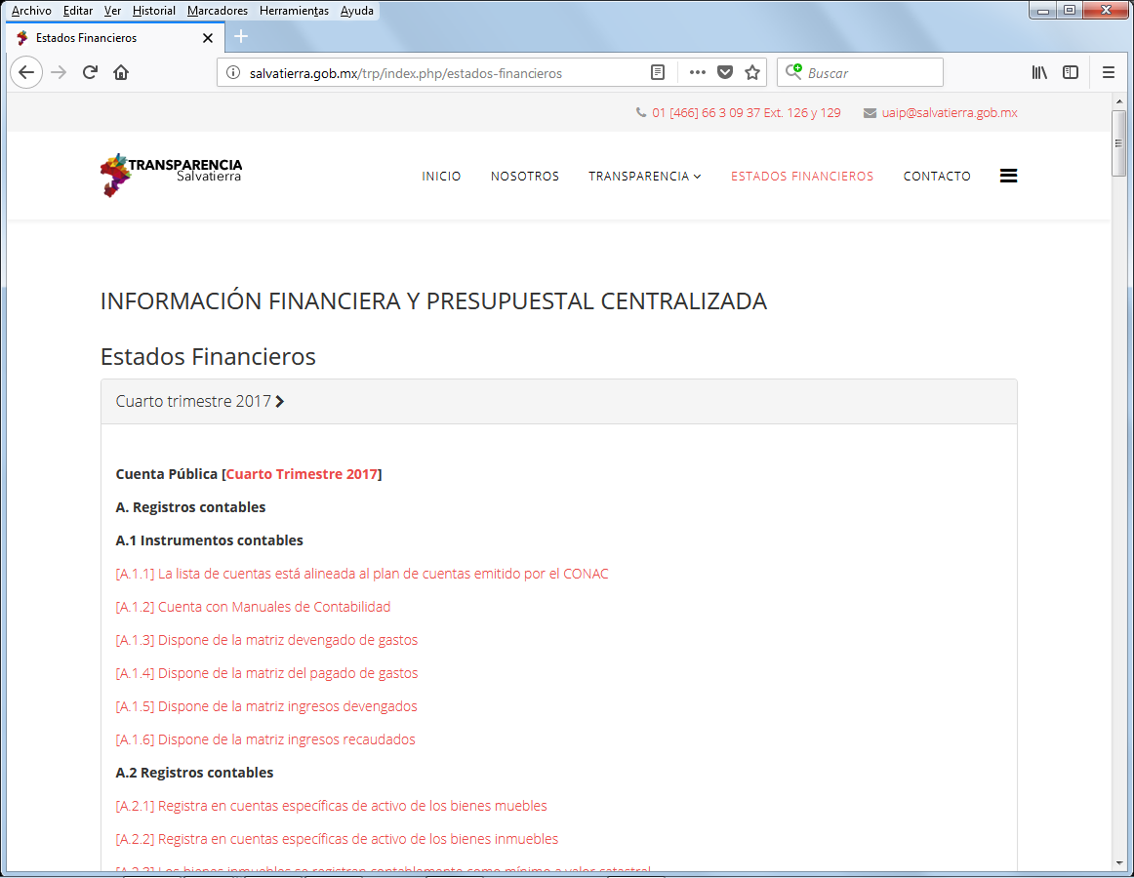
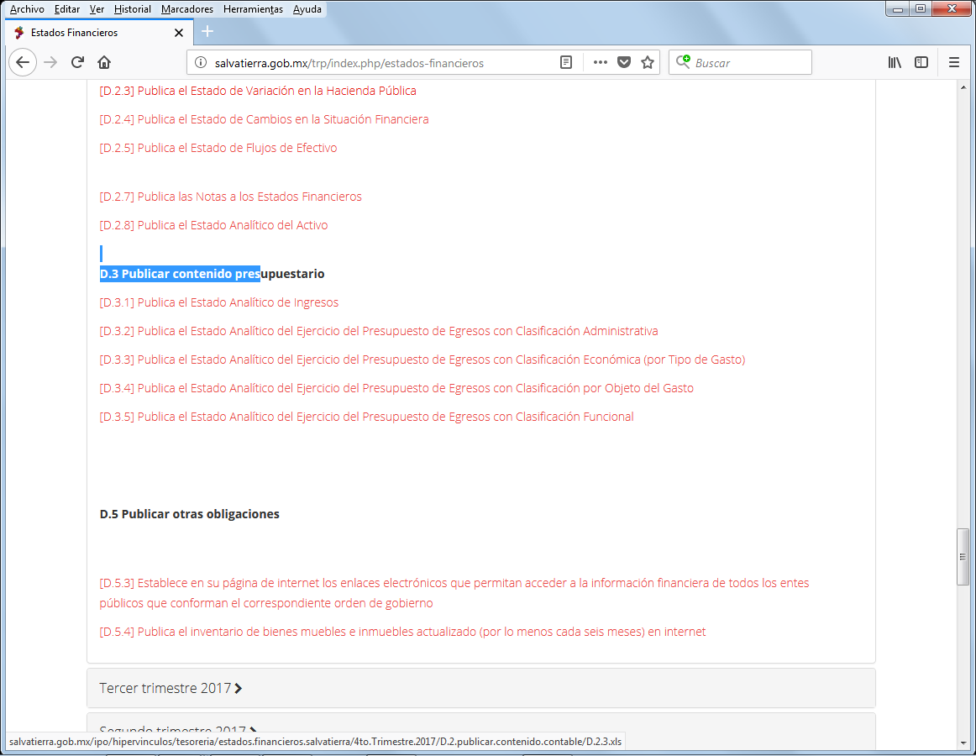
MUNICIPIO DE SALVATIERRA, GTO. ESTADO ANALÍTICO DEL EJERCICIO DEL PRESUPUESTO DE EGRESOS CLASIFICACIÓN ECONÓMICA (POR TIPO DE GASTO) AL 31 DE DICIEMBRE DEL 2017
CTG | CONCEPTO | APROBADO | AMPLIACIONES / REDUCCIONES | MODIFICADO | DEVENGADO | PAGADO | SUBEJERCICIO
900001 | PRESUPUESTO DE EGRESOS | 235,990,438.85 | 221,341,534.17 | 457,331,973.02 | 379,901,145.24 | 276,369,912.83 | 77,430,827.78
1 | Gasto Corriente | 181,300,331.89 | 53,070,195.73 | 234,370,527.62 | 217,817,897.01 | 164,302,271.04 | 16,552,630.61
2 | Gasto de Capital | 40,632,603.83 | 166,763,831.21 | 207,396,435.04 | 146,518,237.87 | 96,502,631.43 | 60,878,197.17
3 | Amortización de la Deuda y Disminución de Pasivos | 10,000,000.00 | 0.00 | 10,000,000.00 | 10,000,000.00 | 10,000,000.00 | 0.00
4 | Pensiones y Jubilaciones | 4,057,503.13 | 1,507,507.23 | 5,565,010.36 | 5,565,010.36 | 5,565,010.36 | 0.00
5 | Participaciones | 0.00 | 0.00 | 0.00 | 0.00 | 0.00 | 0.00

